画像
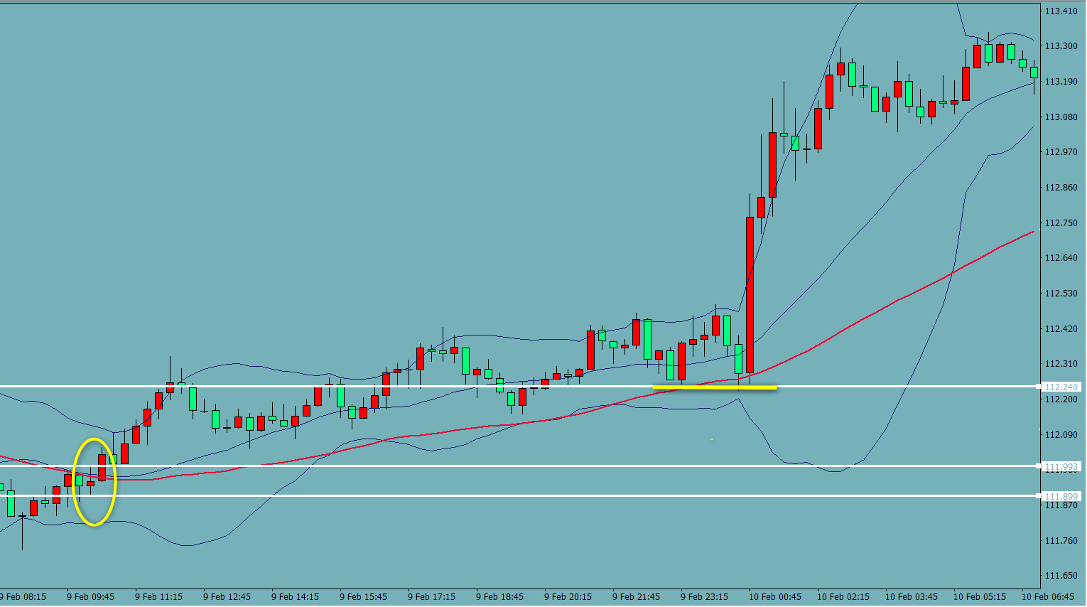
BB52 検証 USDJPY
 | 113
1

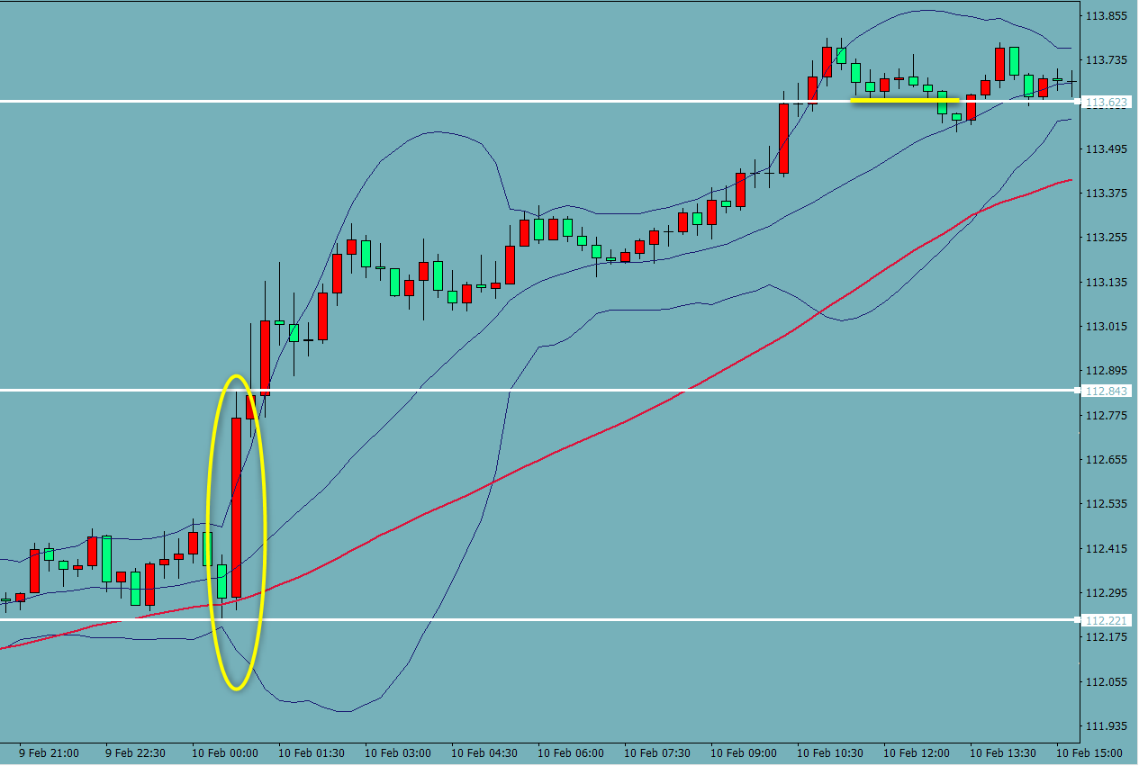
2

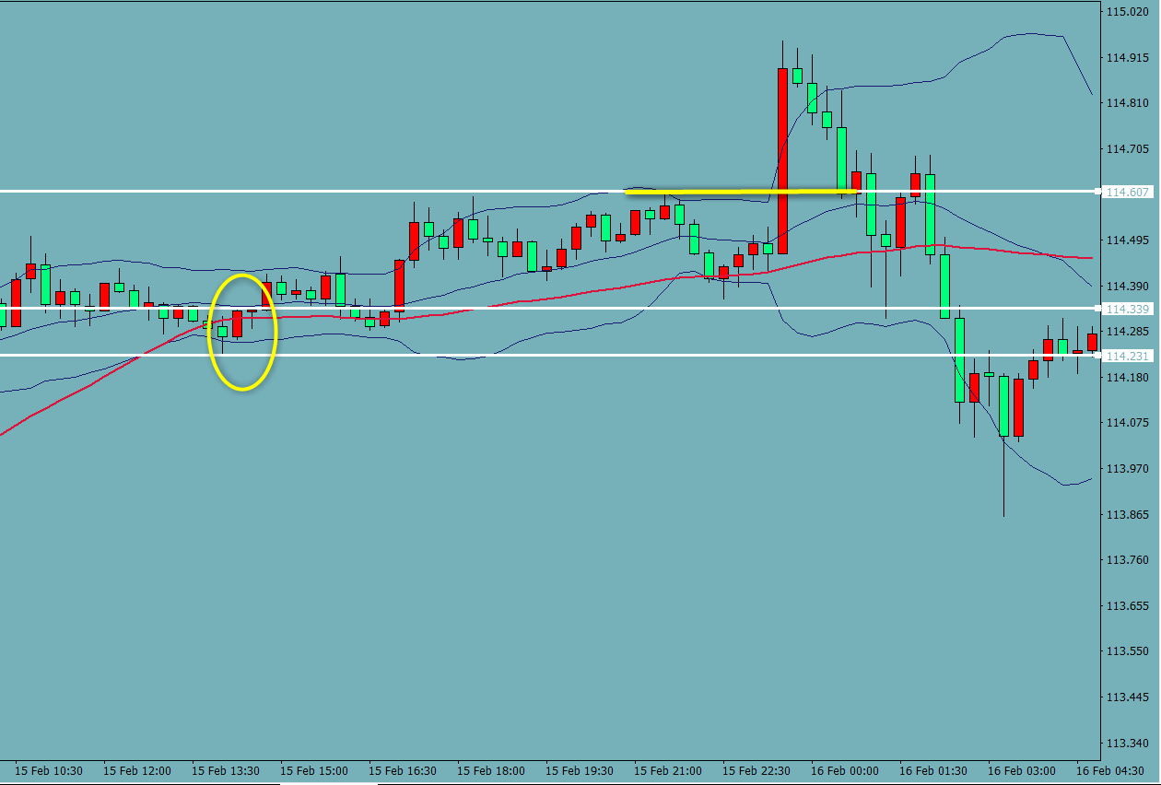
3

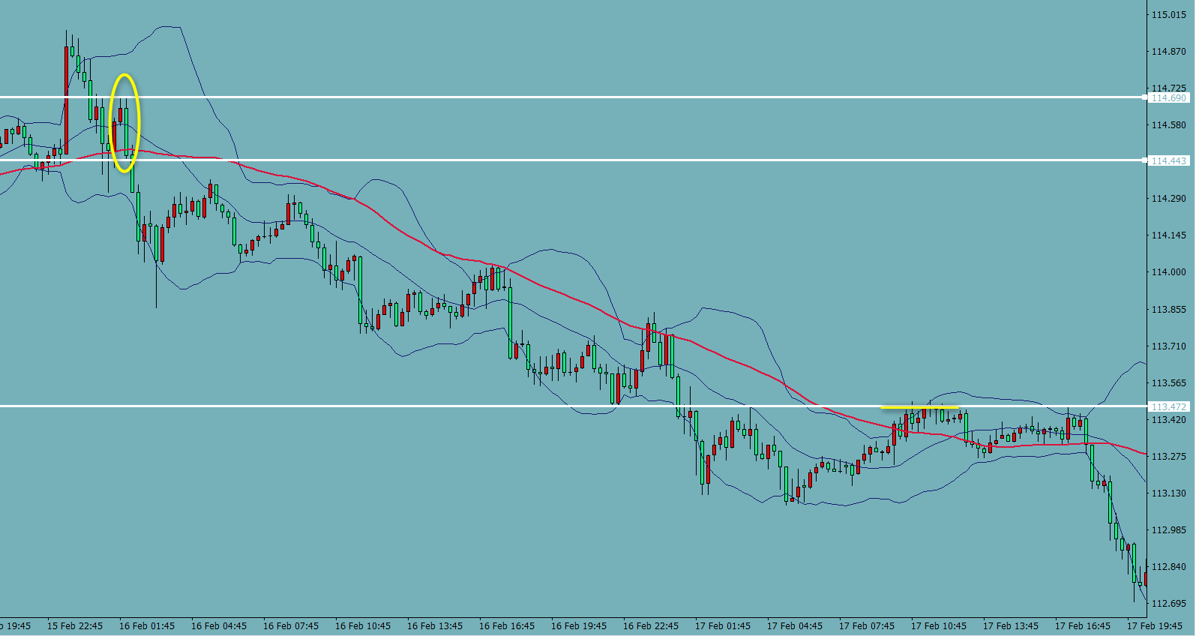
4

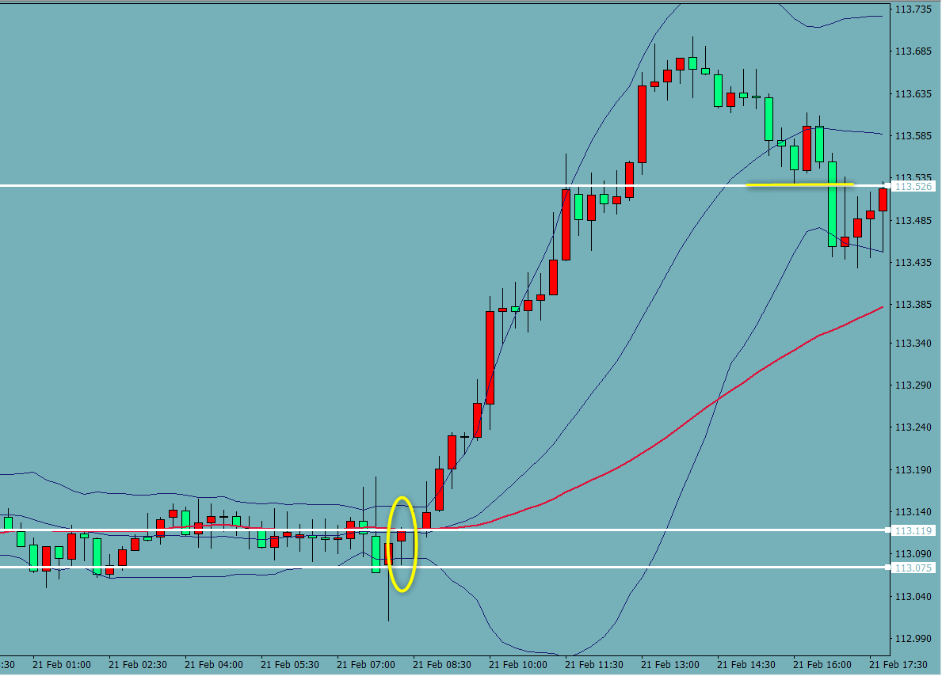
5

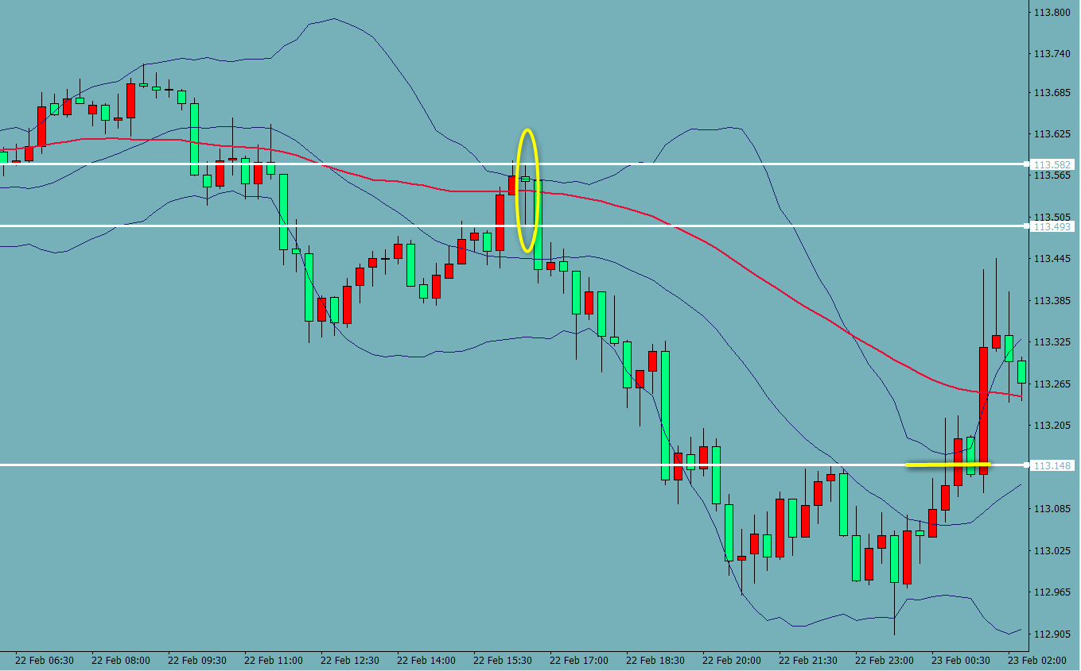
6

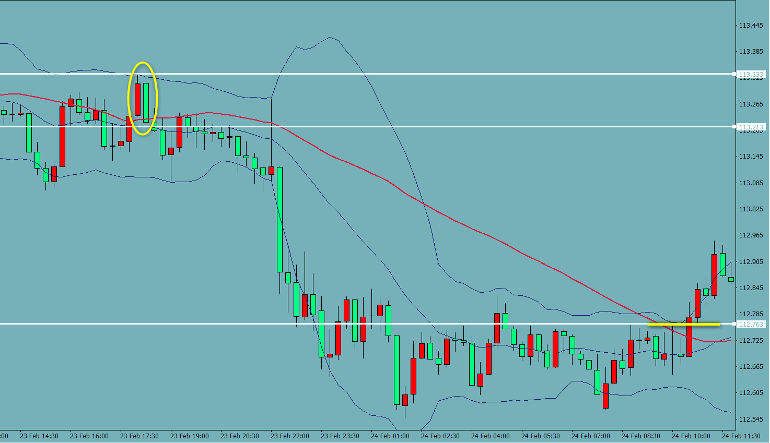
7

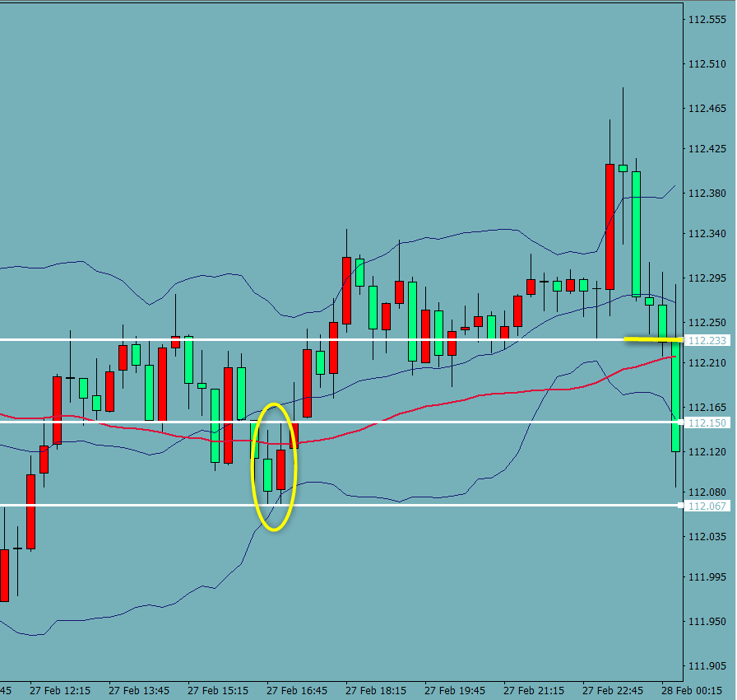
8

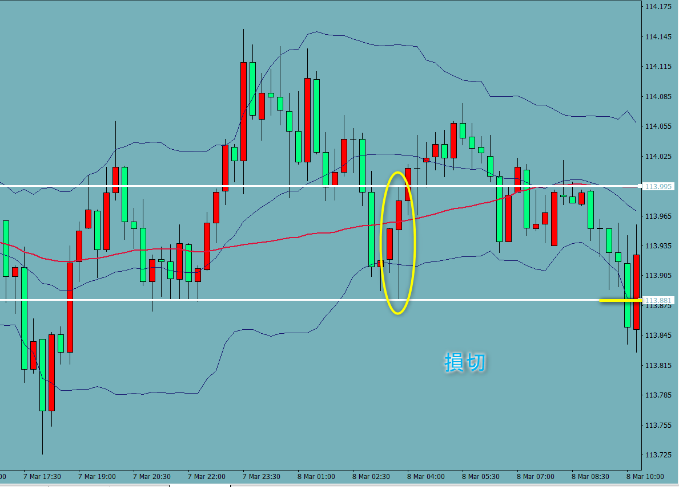
9

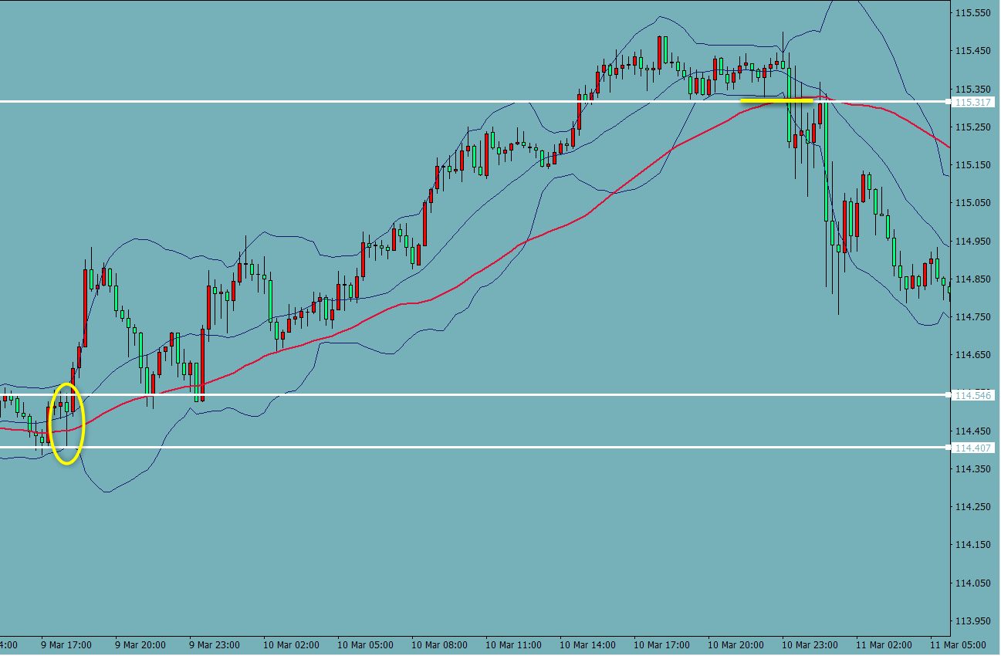
10

気づき
気付き 質問
〇3確認後削除しました。● 確認ですが、BBにタッチするのはEBでもよいのですよね？ルール説明のところに、右のように書いてありましたので少し迷いました。PBで当たって、エントリーするのはPBかEBでいいのか、またはボリンジャーバンドにあたるのがPBでもEBでの良いのでしょうか？〇決済ポイントを前の高値または安値を更新とすると、今までとは違い、動きを見て判断するということですよね？〇トレーリングストップがお勧めされていますが、トレーリングストップというのは損切幅を決めて、値動きに合わせて更新されるというものですよね？それだと安値化高値を割ったら自動的に決済されるということだと理解していますが、間違いないでしょうか？その場合、損切幅はどのように決めるのでしょうか？最初のPBまたはRBの高値、安値の損切幅を設定するのでしょうか？ご教示お願いいたします。

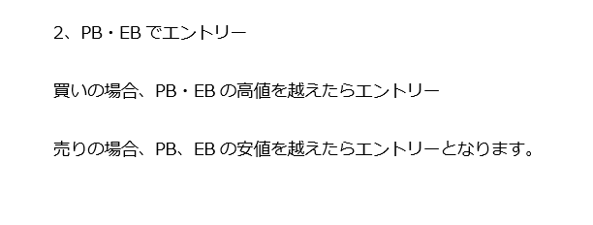

感想

今後

